상품제안서
스카이 필 아이언플러스 고속 무선충전패드 | 상품코드: S22892

 |  |  |  |  |  |  | 02-713-8555 | www.synergygift.co.kr
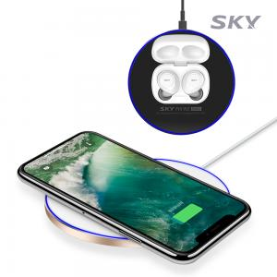

【상세/제작정보】 | <span style="font-family: dotum; font-size: 13px; background-color: rgb(255, 255, 255);">레드블랙 품절</span>

【인쇄/포장옵션】 | 레이저 / 포장지포장

【공급단가】 | 수량 | 50~ | 100~ | 500~ | 1,000~ | 2,000~
*VAT별도 | 화이트골드 | 9,100원 | 8,960원 | 8,750원 | 8,400원 | 8,050원
 | 화이트실버 | 9,100원 | 8,960원 | 8,750원 | 8,400원 | 8,050원
 | 나이트블랙 | 9,100원 | 8,960원 | 8,750원 | 8,400원 | 8,050원
 | 레드블랙 | 9,100원 | 8,960원 | 8,750원 | 8,400원 | 8,050원

【상품 URL】 | https://www.synergygift.co.kr:443/src/goods_detail.php?gdno=22892

